Дефект 1
Название | Запуск ЧБ "Turov"
№ дефекта | 1 | № тест-кейса | 1
Проект | ЧБ "Turov" | Компонент | Компонент menu
Статус | Closed | Номер версии | 2
Важность: | Blocker | Приоритет: | High
Назначен на | 2020-05-04 | Автор | Кузнецов Д.В.
Описание | Шаги воспроизведения: 1. Войти в диалог с ЧБ "Turov"; 2. Нажать "Войти" Ожидаемый результат: Сообщения с запросом имени пользователя и пароля
Вложения | 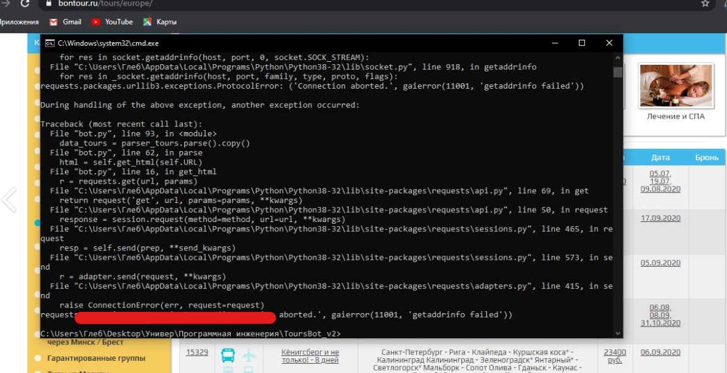

Дефект 2
Название | Формирование онлайн-брони
№ дефекта | 2 | № тест-кейса | 2
Проект | ЧБ "Turov" | Компонент | Компонент формы бронирования
Статус | Closed | Номер версии | 2
Важность: | Blocker | Приоритет: | High
Назначен на | 2020-05-04 | Автор | Шевченко Г.О.
Описание | Шаги воспроизведения 1. Войти в диалог с ЧБ; 2 Забронировать; 3 Ввести номер телефона в неверном формате Ожидаемый результат: Сообщение "Неверный формат номера телефона" 4 Нажать на кнопку "Регистрация" Ожидаемый результат: Выводится ошибка "Не все поля заполнены!" Наблюдаемый результат: Переход ко вкладке "Вход"
Вложения | 